DB_Test_case
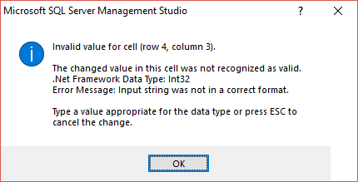
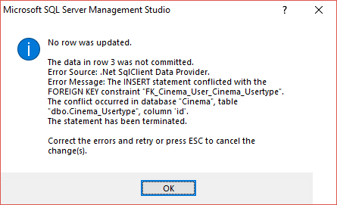
Test Case Database
STT | Testcase ID | Test Title | Sub-Module | Testcase Summary | Priority | Pre-condition | Pre-steps | Step by step | Expected Result | Actual Result | Test Result | Note

